「1」薪資清冊列印操作
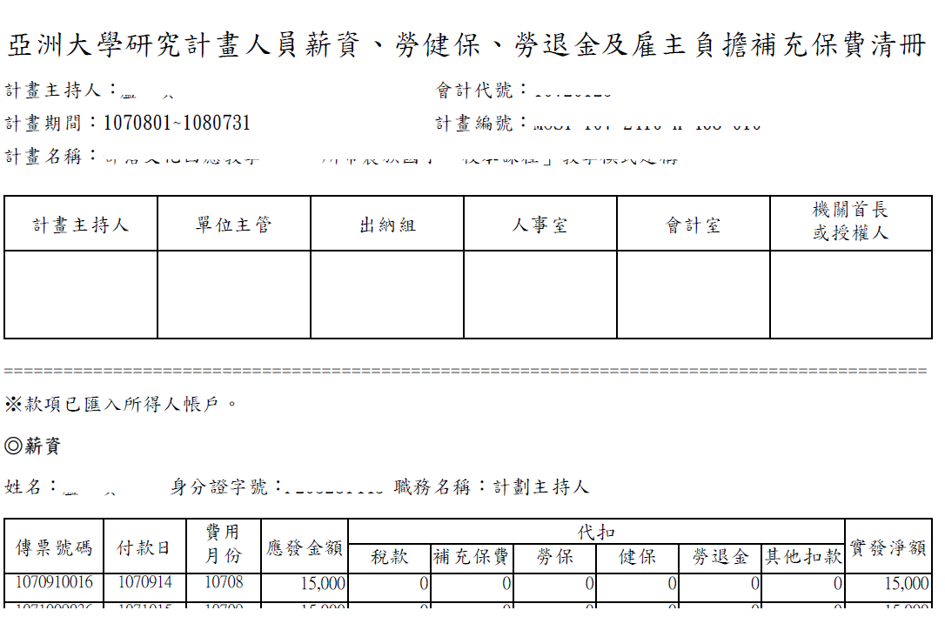
「1」薪資清冊列印操作
1. 選擇 ”統計查詢 >薪資及勞健 保清冊 ”

2. 點選需求計畫 ”產出報表 ” 下載pdf檔

3.pdf檔(請雙面列印)

「3」聘用資料列印操作
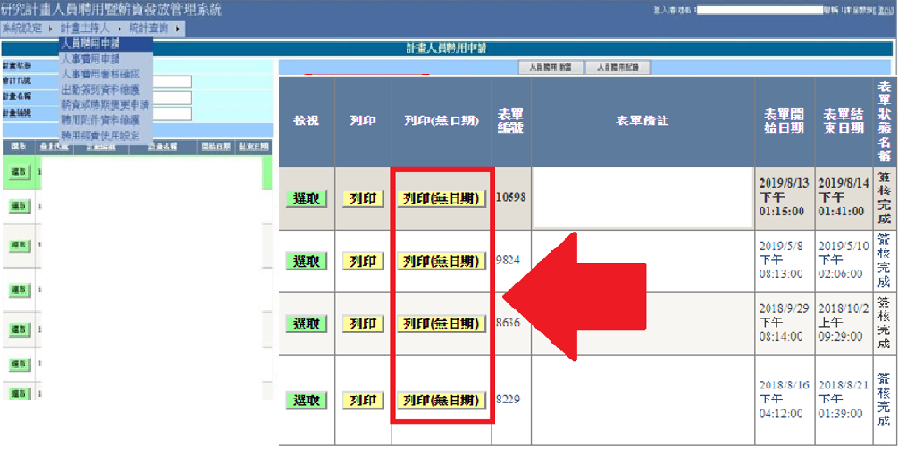
「3」聘用資料列印操作
1. 選擇 ”計畫主持人 >人員聘用申請 ”

2. 於左下方選 擇計畫，並點”人員聘用紀錄 ”
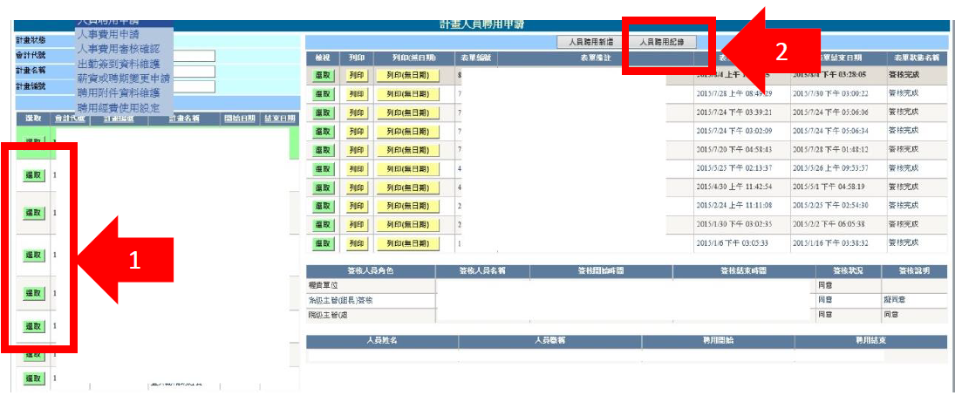

3. 點選”列印 (無日期 )”按鈕 ，列印聘用資料。

「4」聘期或薪資變更資料列印操作
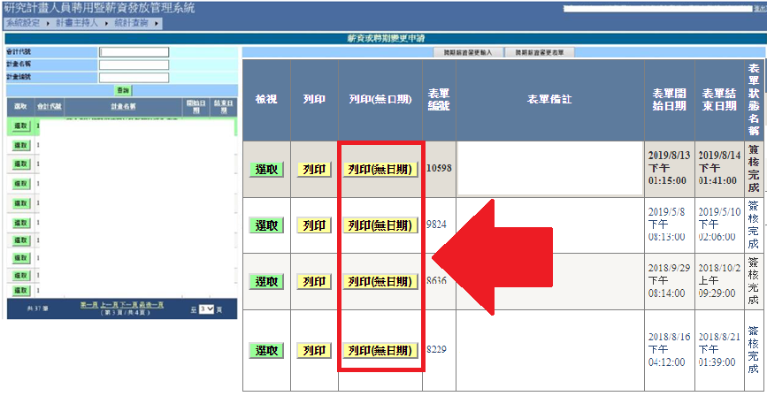
「4」聘期或薪資變更資料列印操作
1.選擇 ”計畫主持人 >薪資獲聘期更變申請 ”

2. 於左下方選 擇計畫，並點”聘期薪資變更表單 ”按鈕
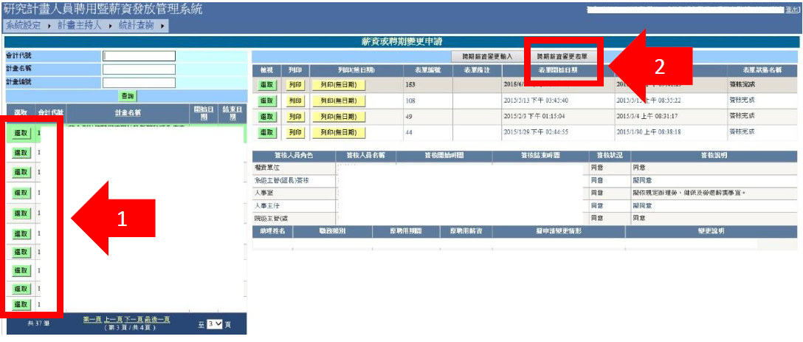

3. 點選”列印 (無日期 )”按鈕，列印變更資料。

「5」支出用途變更彙報表填寫範例
